2023_10_data
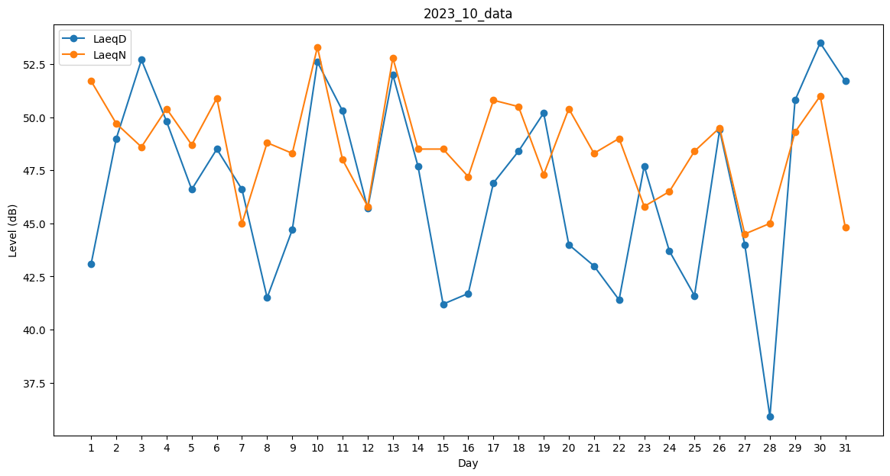
Day | LaeqD | LaeqN
1 | 43.1 | 51.7
2 | 49 | 49.7
3 | 52.7 | 48.6
4 | 49.8 | 50.4
5 | 46.6 | 48.7
6 | 48.5 | 50.9
7 | 46.6 | 45
8 | 41.5 | 48.8
9 | 44.7 | 48.3
10 | 52.6 | 53.3
11 | 50.3 | 48
12 | 45.7 | 45.8
13 | 52 | 52.8
14 | 47.7 | 48.5
15 | 41.2 | 48.5
16 | 41.7 | 47.2
17 | 46.9 | 50.8
18 | 48.4 | 50.5
19 | 50.2 | 47.3
20 | 44 | 50.4
21 | 43 | 48.3
22 | 41.4 | 49
23 | 47.7 | 45.8
24 | 43.7 | 46.5
25 | 41.6 | 48.4
26 | 49.4 | 49.5
27 | 44 | 44.5
28 | 35.9 | 45
29 | 50.8 | 49.3
30 | 53.5 | 51
31 | 51.7 | 44.8

